Sheet1
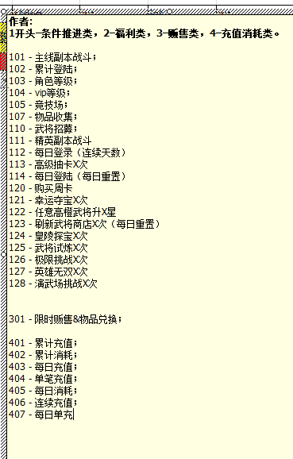
quest_id
int | int | string | int | int | string | int | int | int | int | int | int | int | string | int | int | int | string | int | int | int | string | int | int | int | int | int | int | int | int | string | int | int | int | int | int
任务id | 所属活动id | 备注 | 活动类型 | 任务类型 | 目标参数 | 目标参数2 | 目标参数3 | 源物品类型1 | 源物品类型值1 | 源物品数量1 | 奖励物品类型1 | 奖励物品类型值1 | 备注 | 奖励物品数量1 | 奖励物品类型2 | 奖励物品类型值2 | 备注2 | 奖励物品数量2 | 奖励物品类型3 | 奖励物品类型值3 | 备注3 | 奖励物品数量3 | 奖励物品类型4 | 奖励物品类型值4 | 奖励物品数量4 | 不知 | 可完成次数 | 全服可完成次数 | 全服已完成次数 | 任务描述 | 折扣标签 | 置顶 | 所属页签 | 原价 | 总价
Both | Both | Excluded | Both | Both | Both | Both | Both | Both | Both | Both | Both | Both | Excluded | Both | Both | Both | Excluded | Both | Both | Both | Excluded | Both | Both | Both | Both | Both | Both | Both | Both | Both | Both | Both | Both | Excluded | Excluded
quest_id | act_id | sth | act_type | quest_type | param1 | param2 | param3 | consume_type1 | consume_value1 | consume_size1 | award_type1 | award_value1 | beizhu | award_size1 | award_type2 | award_value2 | beizhu2 | award_size2 | award_type3 | award_value3 | beizhu3 | award_size3 | award_type4 | award_value4 | award_size4 | award_select | award_limit | server_limit | server_times | quest_des | discout_id | is_highlight | tag | price_pa | price_z

513 | 104 |  | 3 | 301 | 0 | 0 | 0 | 7 | 11801 | 1 | 7 | 21801 |  | 1 |  |  |  |  |  |  |  |  |  |  |  |  | 50
514 | 104 |  | 3 | 301 | 0 | 0 | 0 | 7 | 11801 | 1 | 7 | 31801 |  | 1 |  |  |  |  |  |  |  |  |  |  |  |  | 50
515 | 104 |  | 3 | 301 | 0 | 0 | 0 | 7 | 11801 | 1 | 7 | 41801 |  | 1 |  |  |  |  |  |  |  |  |  |  |  |  | 50
518 | 104 |  | 3 | 301 | 0 | 0 | 0 | 7 | 21801 | 1 | 7 | 11801 |  | 1 |  |  |  |  |  |  |  |  |  |  |  |  | 50
519 | 104 |  | 3 | 301 | 0 | 0 | 0 | 7 | 21801 | 1 | 7 | 31801 |  | 1 |  |  |  |  |  |  |  |  |  |  |  |  | 50
520 | 104 |  | 3 | 301 | 0 | 0 | 0 | 7 | 21801 | 1 | 7 | 41801 |  | 1 |  |  |  |  |  |  |  |  |  |  |  |  | 50
521 | 104 |  | 3 | 301 | 0 | 0 | 0 | 7 | 31801 | 1 | 7 | 11801 |  | 1 |  |  |  |  |  |  |  |  |  |  |  |  | 50
523 | 104 |  | 3 | 301 | 0 | 0 | 0 | 7 | 31801 | 1 | 7 | 21801 |  | 1 |  |  |  |  |  |  |  |  |  |  |  |  | 50
524 | 104 |  | 3 | 301 | 0 | 0 | 0 | 7 | 31801 | 1 | 7 | 41801 |  | 1 |  |  |  |  |  |  |  |  |  |  |  |  | 50
525 | 104 |  | 3 | 301 | 0 | 0 | 0 | 7 | 41801 | 1 | 7 | 11801 |  | 1 |  |  |  |  |  |  |  |  |  |  |  |  | 50
526 | 104 |  | 3 | 301 | 0 | 0 | 0 | 7 | 41801 | 1 | 7 | 21801 |  | 1 |  |  |  |  |  |  |  |  |  |  |  |  | 50
528 | 104 |  | 3 | 301 | 0 | 0 | 0 | 7 | 41801 | 1 | 7 | 31801 |  | 1 |  |  |  |  |  |  |  |  |  |  |  |  | 50
530 | 104 |  | 3 | 301 | 0 | 0 | 0 | 17 | 11801 | 1 | 17 | 21801 |  | 1 |  |  |  |  |  |  |  |  |  |  |  |  | 900
532 | 104 |  | 3 | 301 | 0 | 0 | 0 | 17 | 11801 | 1 | 17 | 31801 |  | 1 |  |  |  |  |  |  |  |  |  |  |  |  | 900
534 | 104 |  | 3 | 301 | 0 | 0 | 0 | 17 | 11801 | 1 | 17 | 41801 |  | 1 |  |  |  |  |  |  |  |  |  |  |  |  | 900
536 | 104 |  | 3 | 301 | 0 | 0 | 0 | 17 | 21801 | 1 | 17 | 11801 |  | 1 |  |  |  |  |  |  |  |  |  |  |  |  | 900
538 | 104 |  | 3 | 301 | 0 | 0 | 0 | 17 | 21801 | 1 | 17 | 31801 |  | 1 |  |  |  |  |  |  |  |  |  |  |  |  | 900
540 | 104 |  | 3 | 301 | 0 | 0 | 0 | 17 | 21801 | 1 | 17 | 41801 |  | 1 |  |  |  |  |  |  |  |  |  |  |  |  | 900
542 | 104 |  | 3 | 301 | 0 | 0 | 0 | 17 | 31801 | 1 | 17 | 11801 |  | 1 |  |  |  |  |  |  |  |  |  |  |  |  | 900
544 | 104 |  | 3 | 301 | 0 | 0 | 0 | 17 | 31801 | 1 | 17 | 21801 |  | 1 |  |  |  |  |  |  |  |  |  |  |  |  | 900
546 | 104 |  | 3 | 301 | 0 | 0 | 0 | 17 | 31801 | 1 | 17 | 41801 |  | 1 |  |  |  |  |  |  |  |  |  |  |  |  | 900
548 | 104 |  | 3 | 301 | 0 | 0 | 0 | 17 | 41801 | 1 | 17 | 11801 |  | 1 |  |  |  |  |  |  |  |  |  |  |  |  | 900
550 | 104 |  | 3 | 301 | 0 | 0 | 0 | 17 | 41801 | 1 | 17 | 21801 |  | 1 |  |  |  |  |  |  |  |  |  |  |  |  | 900
552 | 104 |  | 3 | 301 | 0 | 0 | 0 | 17 | 41801 | 1 | 17 | 31801 |  | 1 |  |  |  |  |  |  |  |  |  |  |  |  | 900
1800001 | 10001 | 中秋登录 | 1 | 102 | 1 | 0 | 0 | 0 | 0 | 0 | 2 | 0 | 元宝 | 500 | 9 | 1006 | 月饼 | 10 | 9 | 724 | 中秋夺宝券 | 10 |  |  |  |  | 1 |  |  | 第一天登录
1800002 | 10001 | 中秋登录 | 1 | 102 | 2 | 0 | 0 | 0 | 0 | 0 | 2 | 0 | 元宝 | 500 | 9 | 1006 | 月饼 | 10 | 9 | 724 | 中秋夺宝券 | 10 |  |  |  |  | 1 |  |  | 第二天登录
1800003 | 10001 | 中秋登录 | 1 | 102 | 3 | 0 | 0 | 0 | 0 | 0 | 2 | 0 | 元宝 | 500 | 9 | 1006 | 月饼 | 15 | 9 | 724 | 中秋夺宝券 | 15 |  |  |  |  | 1 |  |  | 第三天登录
1800005 | 10004 | 中秋单充 | 4 | 404 | 60 | 1 | 0 | 0 | 0 | 0 | 2 | 0 | 元宝 | 600 | 9 | 1006 | 月饼 | 10 | 9 | 724 | 中秋夺宝券 | 10 |  |  |  |  | 1 |  |  | 单笔充值60元宝
1800006 | 10004 |  | 4 | 404 | 300 | 1 | 0 | 0 | 0 | 0 | 2 | 0 | 元宝 | 1000 | 9 | 1006 | 月饼 | 20 | 9 | 724 | 中秋夺宝券 | 15 |  |  |  |  | 1 |  |  | 单笔充值300元宝
1800007 | 10005 | 中秋单充 | 4 | 404 | 60 | 1 | 0 | 0 | 0 | 0 | 2 | 0 | 元宝 | 600 | 9 | 1006 | 月饼 | 10 | 9 | 724 | 中秋夺宝券 | 10 |  |  |  |  | 1 |  |  | 单笔充值60元宝
1800008 | 10005 |  | 4 | 404 | 300 | 1 | 0 | 0 | 0 | 0 | 2 | 0 | 元宝 | 1000 | 9 | 1006 | 月饼 | 20 | 9 | 724 | 中秋夺宝券 | 15 |  |  |  |  | 1 |  |  | 单笔充值300元宝
1800009 | 10006 | 中秋单充 | 4 | 404 | 60 | 1 | 0 | 0 | 0 | 0 | 2 | 0 | 元宝 | 600 | 9 | 1006 | 月饼 | 10 | 9 | 724 | 中秋夺宝券 | 10 |  |  |  |  | 1 |  |  | 单笔充值60元宝
1800010 | 10006 |  | 4 | 404 | 300 | 1 | 0 | 0 | 0 | 0 | 2 | 0 | 元宝 | 1000 | 9 | 1006 | 月饼 | 20 | 9 | 724 | 中秋夺宝券 | 15 |  |  |  |  | 1 |  |  | 单笔充值300元宝

定价
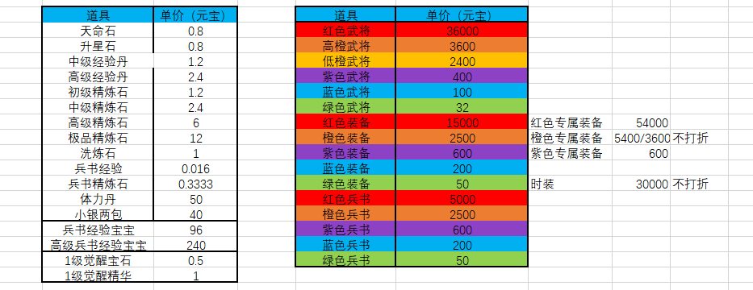

3629 | 极品橙将箱

